报价表
全员标识导向 设计制作安装项目

方案一：
类别 | 设计方案 | 综合单价 | 工程量 | 合计 | 单位 | 计量规则 | 工艺材料说明 | 备注
户外导视 （配电） | 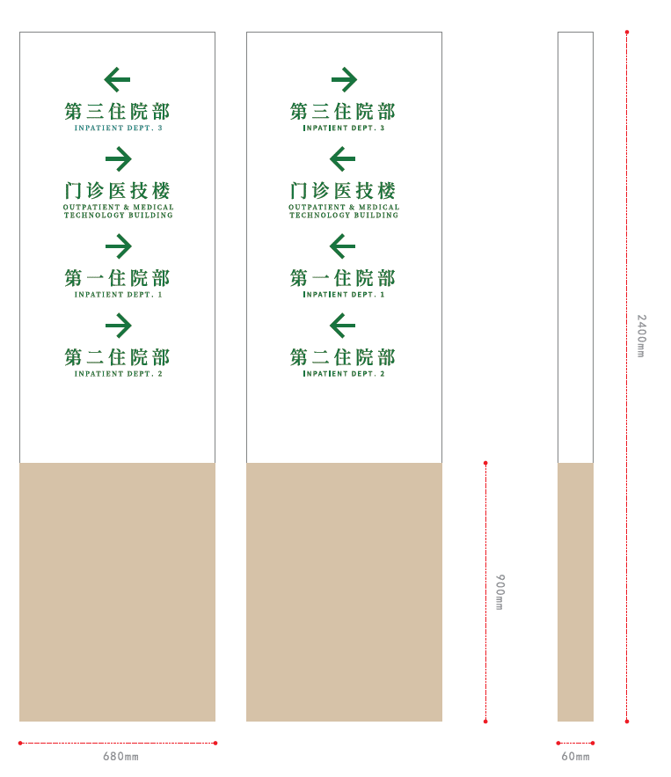 | 13182 | 17 | 224094 | 个 | 1.规则：按数量计算。 2.说明：根据实际施工情况结算。 | 镀锌板焊接成型，精工打磨，环氧底漆，原子灰，烤汽车漆木纹漆和白色，图文双面镂空360°无死角打磨，内贴高透光亚克力，采用蓝景led节能灯源，内置稳压器，工程款防雨电源。
户外文宣栏 （配电） |  | 28780 | 8 | 230240 | 个 | 1.规则：按数量计算。 2.说明：根据实际施工情况结算。 | 1、镀锌板焊接成型，精工打磨，环氧底漆，原子灰，烤黑色汽车，图文单面镂空360°无死角打磨，内贴高透光亚克力，采用蓝景led节能灯源，内置稳压器，工程款防雨电源。 2、GCr15合金钢液压杆开盖，透明亚克力饰面
屋顶大字 （配电） |  | 6380 | 16 | 102080 | 个 | 1.规则：按数量计算。 0.说明：根据实际施工情况结算。 | 1.5mm厚304不锈钢包边发光字，360°无死角打磨，内贴高透光亚克力，采用蓝景led节能灯源，内置稳压器，工程款防雨电源。 2、钢背架必须符合《冷弯薄壁型钢结构技术规范》 (GB50018-2002) 《建筑结构荷载规范》 (GB50009-2012) 《建筑抗震设计规范》 (GB50011-2010)(2016年版) 《建筑地基基础设计规范》 (GB50007-2011) | 哈尔滨市***医院（楼顶大字）
 |  | 6380 | 24 | 153120 | 个 |  |  | 第一住院部、第二住院部、第三住院部、门诊医技楼、培训中心
 |  | 845 | 80 | 67600 | 个 |  |  | 哈尔滨市***医院 对应英文
 |  | 6380 | 10 | 63800 | 个 |  |  | 门诊、发热门诊、体检中心
户外温馨提示牌 |  | 350 | 60 | 21000 | 个 | 1.规则：按数量计算。 1.说明：根据实际施工情况结算。 | 镀锌板焊接成型，精工打磨，环氧底漆，原子灰，烤汽车漆木纹漆和白色，图文单面精工丝印。
门牌 |  | 83 | 2300 | 190900 | 个 | 1.规则：按数量计算。 2.说明：根据实际施工情况结算。 | 镀锌板焊接成型，精工打磨，环氧底漆，原子灰，烤汽车漆木纹漆和白色，内容8mm亚克力烤汽车漆双面丝印 | 含消防类房间门牌
病房信息牌 | 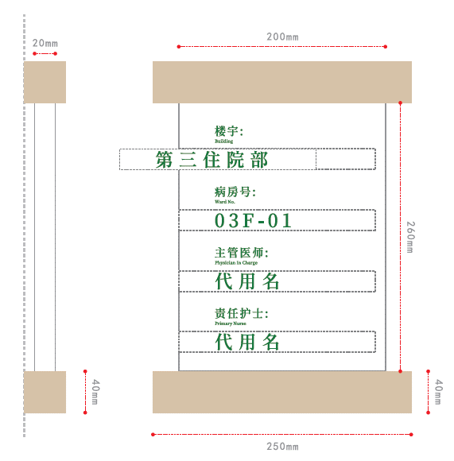 | 266 | 450 | 119700 | 个 | 1.规则：按数量计算。 3.说明：根据实际施工情况结算。 | 镀锌板焊接成型，精工打磨，环氧底漆，原子灰，烤汽车漆木纹漆和白色，图文镀锌板焊接成型，精工打磨，环氧底漆，原子灰，烤汽车漆白色+型材可抽查
指示吊牌 （配电） |  | 1980 | 90 | 178200 | 个 | 1.规则：按数量计算。 2.说明：根据实际施工情况结算。 | 镀锌板焊接成型，精工打磨，环氧底漆，原子灰，烤汽车漆木纹漆和白色，图文双面镂空360°无死角打磨，内贴高透光亚克力，采用蓝景led节能灯源，内置稳压器，工程款防雨电源。
诊室吊牌 （配电） |  | 1050 | 45 | 47250 | 个 | 1.规则：按面积计算。 2.说明：根据实际施工情况结算。 | 镀锌板焊接成型，精工打磨，环氧底漆，原子灰，烤汽车漆木纹漆和白色，图文双面镂空360°无死角打磨，内贴高透光亚克力，采用蓝景led节能灯源，内置稳压器，工程款防雨电源。
楼层索引 |  | 1280 | 45 | 57600 | 个 | 1.规则：按数量计算。 2.说明：根据实际施工情况结算。 | 镀锌板焊接成型，精工打磨，环氧底漆，原子灰，烤汽车漆木纹漆和白色，内容8mm亚克力烤汽车漆双面丝印
室内温馨提示牌 |  | 93 | 300 | 27900 | 个 | 1.规则：按数量计算。 2.说明：根据实际施工情况结算。 | 镀锌板焊接成型，精工打磨，环氧底漆，原子灰，烤汽车漆木纹漆和白色，内容8mm亚克力烤汽车漆双面丝印
电梯/楼梯间号码牌 |  | 148 | 145 | 21460 | 个 | 1.规则：按数量计算。 2.说明：根据实际施工情况结算。 | 镀锌板焊接成型，精工打磨，环氧底漆，原子灰，烤汽车漆木纹漆和白色，内容8mm亚克力烤汽车漆双面丝印
 |  | 169 | 108 | 18252 | 个 |  | 镀锌板焊接成型，精工打磨，环氧底漆，原子灰，烤汽车漆木纹漆和白色，内容8mm亚克力烤汽车漆双面丝印
消防提示贴纸 |  | 15 | 324 | 4860 | 个 | 1.规则：按数量计算。 2.说明：根据实际施工情况结算。 | 车贴印刷
室内宣传栏画框 | 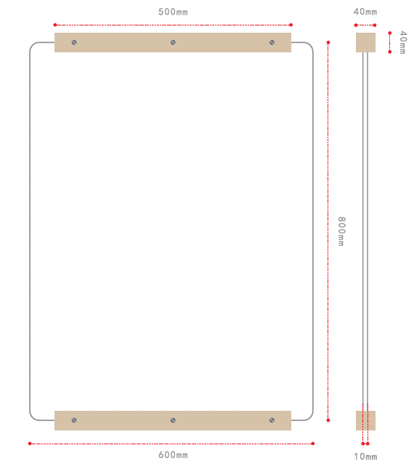 | 1080 | 100 | 108000 | 个 | 1.规则：按数量计算。 2.说明：根据实际施工情况结算。 | 镀锌板焊接成型，精工打磨，环氧底漆，原子灰，烤汽车漆木纹漆和白色，内容8mm亚克力烤汽车漆双面丝印
出诊表 |  | 4250 | 18 | 76500 | 个 | 1.规则：按数量计算。 2.说明：根据实际施工情况结算。 | 镀锌板焊接成型，精工打磨，环氧底漆，原子灰，烤汽车漆木纹漆和白色，360°无死角打磨，内置亚克力盒子。图文精工丝印
宣传栏 |  | 4130 | 4 | 16520 | 个 | 1.规则：按数量计算。 2.说明：根据实际施工情况结算。 | 镀锌板焊接成型，精工打磨，环氧底漆，原子灰，烤汽车漆木纹漆和白色，360°无死角打磨，内置亚克力。图文精工丝印
护士站吊牌 |  | 1350 | 25 | 33750 | 个 | 1.规则：按数量计算。 2.说明：根据实际施工情况结算。 | 不锈钢焊接成型烤漆木纹色+白色，内容双面镂空发光，内置透光亚克力
护士站水晶字 |  | 725 | 25 | 18125 | 套 | 1.规则：按数量计算。 2.说明：根据实际施工情况结算。 | 17+3水晶字
车库入口吊牌 |  | 19880 | 4 | 79520 | 组 | 1.规则：按数量计算。 2.说明：根据实际施工情况结算。 | 镀锌板焊接成型，精工打磨，环氧底漆，原子灰，烤黑色汽车，图文单面镂空360°无死角打磨，内贴高透光亚克力，采用蓝景led节能灯源，内置稳压器，工程款防雨电源。 | 三块为一组 共计两组
档口贴纸 |  | 98 | 100 | 9800 | 米 | 1.规则：按数量计算。 2.说明：根据实际施工情况结算。 | 采用日本进口武藤机，采用进口户外防水墨水8pass输出 | 宽0.4m*档口总和80m
门牌号 |  | 15 | 2300 | 34500 | 个 | 1.规则：按数量计算。 2.说明：根据实际施工情况结算。 | 1mm双色板激光雕刻
床头卡 |  | 25 | 1100 | 27500 | 个 | 1.规则：按数量计算。 2.说明：根据实际施工情况结算。 | 3mm亚克力激光切割，粘盒
手术室门牌 |  | 98 | 11 | 1078 | 个 | 1.规则：按数量计算。 2.说明：根据实际施工情况结算。 | 镀锌板焊接成型，精工打磨，环氧底漆，原子灰，烤汽车漆木纹漆和白色，内容8mm亚克力烤汽车漆双面丝印
床位号 | 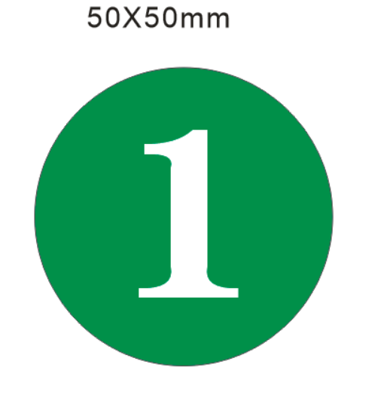 | 25 | 1100 | 27500 | 个 | 1.规则：按数量计算。 2.说明：根据实际施工情况结算。 | 1mm双色板激光雕刻
限速牌、道路指示牌 |  | 150 | 100 | 15000 | 个 | 1.规则：按数量计算。 2.说明：根据实际施工情况结算。 | 2mm铝板工程级反光膜，
连廊指示吊牌 |  | 3280 | 12 | 39360 | 个 | 1.规则：按数量计算。 2.说明：根据实际施工情况结算。 | 镀锌板焊接成型，精工打磨，环氧底漆，原子灰，烤汽车漆木纹漆和白色，图文双面镂空360°无死角打磨，内贴高透光亚克力，采用蓝景led节能灯源，内置稳压器，工程款防雨电源。
 | 制作小计 |  |  | 2015209
 | 运输（2趟） |  |  | 4996
 | 税价（1%） |  |  | 20202
 | 合计金额 |  |  | 2040407

